Sheet1
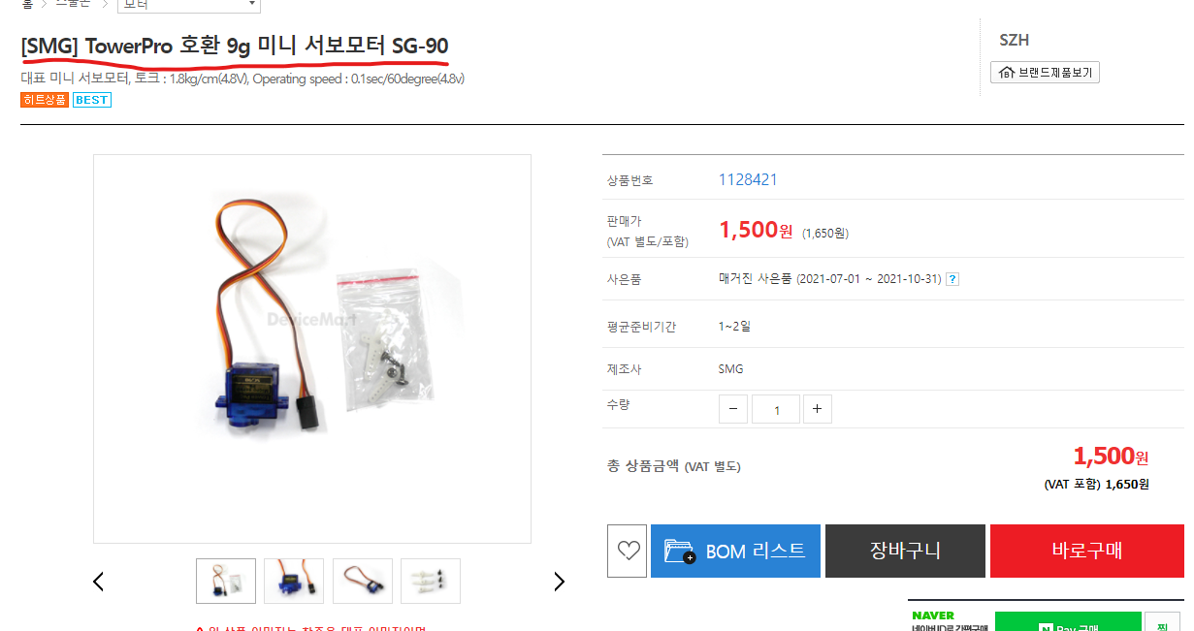
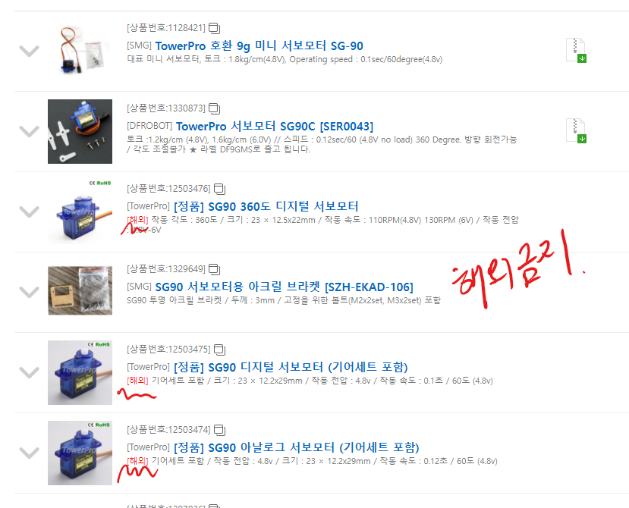
센서 | 판매가(VAT 미포함) | 수량 | 가격 | 링크
[SMG] DHT11 미니 온습도 센서모듈 [SZH-EK077] | 2500 | 1 | 2750 | https://www.devicemart.co.kr/goods/view?no=1358495
[SMG-A] 아두이노 토양 습도 센서 모듈 [SZH-EK106] | 1500 | 1 | 1650 | https://www.devicemart.co.kr/goods/view?no=1376532
[SMG] 수중펌프모터 [SZH-GNP155] | 3800 | 1 | 4180 | https://www.devicemart.co.kr/goods/view?no=1329770
[DFROBOT] 무접점 수위 센서 모듈 [SEN0204] | 13000 | 1 | 14300 | https://www.devicemart.co.kr/goods/view?no=1320952
[SMG] Dual H-Bridge L9110s 모터 드라이버 모듈 [SZH-MDBL-002] | 900 | 1 | 990 | https://www.devicemart.co.kr/goods/view?no=1324245
[SMG-A] 테프론튜브 (실리콘) - 사이즈 (6 x 9) | 6500 | 1 | 7150 | https://www.devicemart.co.kr/goods/view?no=1289253
[Tree] [GTS26425] 플린 식물성 화분 받침대 세트 | 1,590 | 1 | 1749 | https://www.devicemart.co.kr/goods/view?no=13901234
[Tree] [GTS22817] 플라워가든 카라 조화(화이트) | 2300 | 1 | 2530 | https://www.devicemart.co.kr/goods/view?no=13903563
[SMG] 801S 진동센서 모듈 [SZH-EKAD-131] | 5000 | 1 | 5500 | https://www.devicemart.co.kr/goods/view?no=1342918
[SMG] 가속도센서 모듈 ADXL335 3축 자이로 GY-61 [SZH-EK102] | 6800 | 1 | 7480 | https://www.devicemart.co.kr/goods/view?no=1361493
[DAKWANG (중국)] [5R3HT-10] 5파이 고휘도 LED 반투명 (빨강색) | 70 | 5 | 385 | https://www.devicemart.co.kr/goods/view?no=2851
 |  |  | 48664

